상품제안서
쿨론(에어로쿨)여자등산복 반팔 4종 | 상품코드: S18998

 |  |  |  |  |  | 02-713-8555 | www.synergygift.co.kr
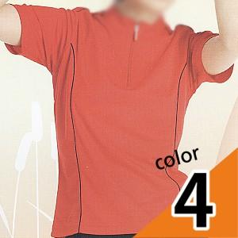

【상세/제작정보】 | 나염,자수,전사 등등 여러가지 인쇄법이있습니다. 로고모양과 크기 색상별로 가격이 다양하오니 문의주시면 빠르게 답변드리겠습니다.

【인쇄/포장옵션】 | 실크 / 별도문의

【공급단가】 | 수량 | 50~ | 300~ | 1,000~ | 2,000~
*VAT별도 | 단가 | 12,290원 | 11,830원 | 11,380원 | 10,920원

【상품 URL】 | https://www.synergygift.co.kr:443/src/goods_detail.php?gdno=2441

